Sheet1
Bug:
Khi ấn approve trong pop-up của từng thành viên ấn thằng dưới đổi thằng trên thành not_eligible_capstone đang không đúng -> phải giữ nguyên trạng thái cho thằng đã approve hoặc reject
Khi ấn appove cho capstone màn ngoài tất cả thành viên bên trong màn detail phải đổi trạng thái giống màn ngoài trừ những thằng đã đổi trạng thái trước đó ở trong màn detail (giải thích code , hiểu đơn giản khi màn đang từ approve lecture -> approve traning thì những thằng trong detail có giống trang thái cũ màn ngoài là approve lecture -> approve traning )
Khi thay đổi combox status vẫn đang dẫn giữ page dẫn đến không ra những thằng đã fillter
Phân trang đang sai
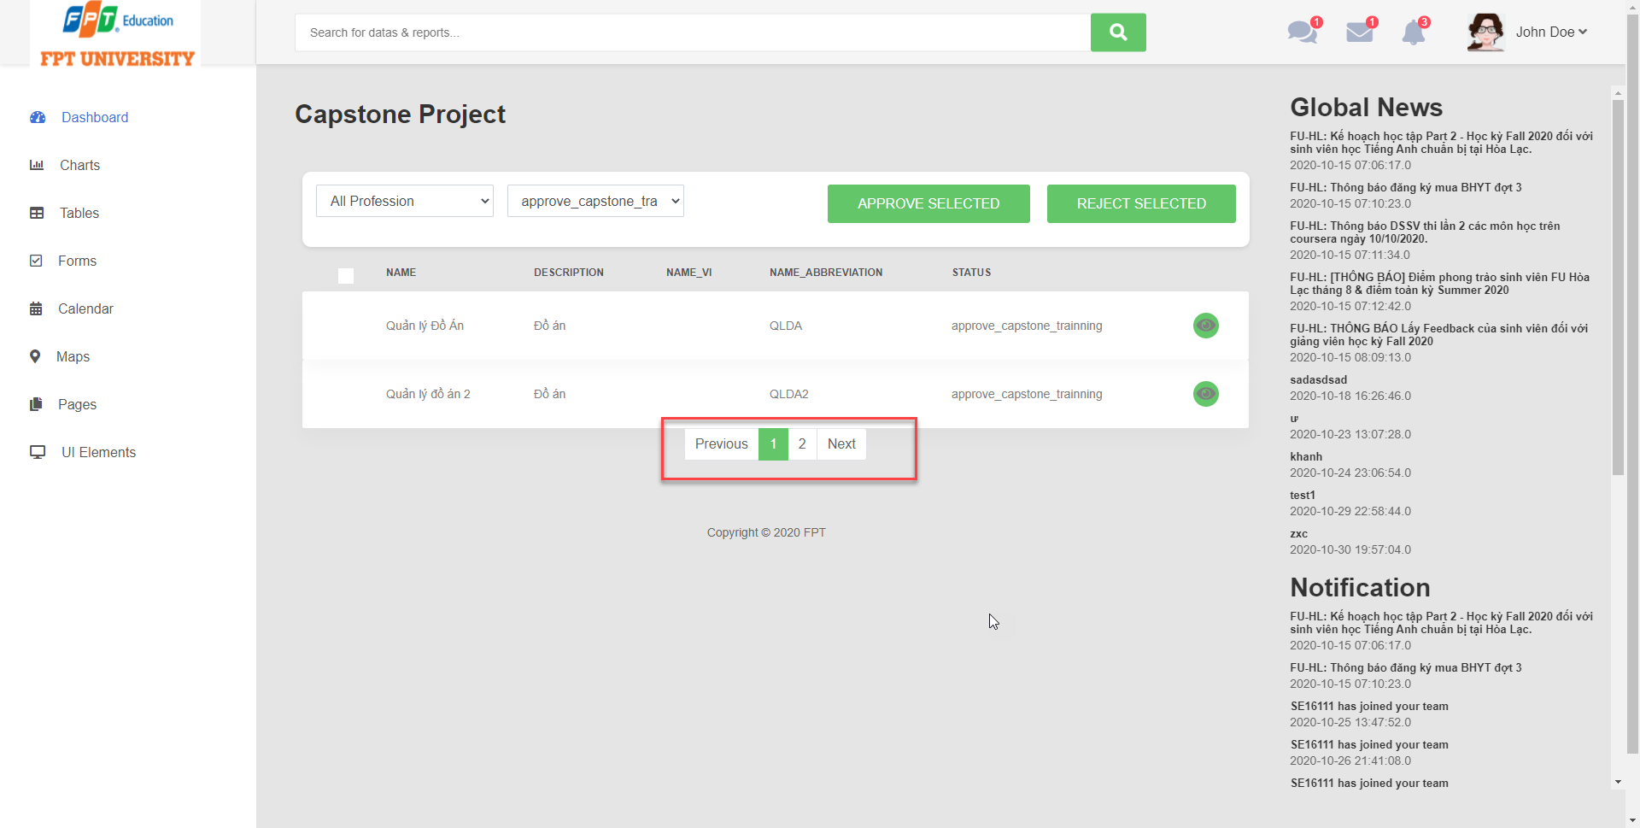

ấn reject ở capstone nhưng lại đổi trạng thành đã approve (phải đổi thành reject_capstone và tất cả student trong ấy chuyển thành eligible_capstone) , anh cần check lại các role

